e-mail al Cliente
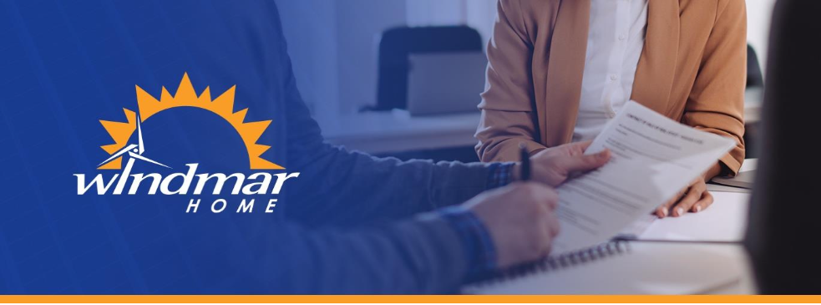

 |  | 2026-01-23
 | Saludos, Pedro Perez!

 | El equipo comercial de Windmar ha elaborado una cotización para su futuro sistema fotovoltaico para su negocio: "Colmado San Juan" indicando el precio en efectivo (cash) del mismo -- documento anexo. Adicionalmente, nuestro equipo ha identificado la siguiente oferta de financiamiento para su futuro sistema fotovoltaico con Windmar. Usted tiene ahora las siguientes opciones: 1. Puede elegir comprar el sistema en cash (efectivo) 2. Proceder con el financiamiento propuesto por Windmar -- si alguno -- o, 3. Gestionar su propio financiamiento. Una vez Usted elija su mejor opción el próximo paso es la firma del contrato -- su representante de ventas le ayudará con este paso. Luego de la firma, si Usted elige el financiamiento que le ofrecemos abajo, un miembro de nuestro equipo estará en contacto para obtener los documentos necesarios para lograr su aprobación. Recuerde! La firma del contrato es necesaria para darle marcha al proceso de financiamiento. No dude en ponerse en contacto con su representante de ventas si tiene alguna duda sobre nuestra propuesta de financiamiento!
 | SU PAGO SIN SISTEMA SOLAR | SU PAGO CON SISTEMA SOLAR
 | $7,969.00 | $7,790.52
 | *Sujeto a cambios en la tarifa de LUMA | *Fijo por el término del financiamento

 | SUS AHORROS MENSUALES
 | 2.24%

 |  | Página 1

 | CARACTERISTICAS DEL SISTEMA
 | Capacidad de generación (kWdc) | 26.0 kWdc
 | Cobertura Energética (%) | 10.40%
 | Capacidad de almacenamiento (kWh) | 0.00 kWh
 | Valor del sistema (cash) | $65,000.00
 | Valor del mantenimiento (1er año) | $-
 | Precio total del sistema (cash) | $65,000.00

 | TÉRMINOS DE PAGO EN CASO DE FINANCIAMIENTO ESTOS VALORES SON ESTIMADOS. PENDIENTE EVALUACIÓN DE CRÉDITO
 | Entidad Financiera (si aplica) | Sygnus Capital - Programa Especial Windmar
 | Tipo de Financiamiento (si aplica) | Préstamo (loan)
 | Período de Amortización (si aplica) | 15 Años
 | Tasa de Interés (si aplica) | 9.00%
 | Pago "balloon" al cabo de 7 años | $45,500.00
 | Pronto Pago | $0.00

 | Nueva Factura
 | Monto adeudado a entidad financiera | $650.00
 | Plan de Mantenimiento: STANDARD | $0.00
 | Monto adeudado a LUMA | $7,140.52
 | Ingreso por exceso de producción | $0.00
 | Cargo por consumo | $7,135.52
 | Cargo fijo / por cliente | $5.00
 | Cargo por demanda (última factura) | $0.00
 | Cargo por exceso de demanda | $0.00
 | Total (LUMA + banco + mantenimiento) | $7,790.52
 | Ahorros en la Factura (aproximados) | Ahorros del 2.24% incluyendo ingresos aproximados de $0.00 anual por exceso de producción

 | Contrato de Mantenimiento
 | El sistema acá cotizado incluye una garantía STANDARD por 10 años, libre de costos. Los detalles del plan de garantías pueden ser revisados en el documento adjunto.
 |  | Página 2
 | AHORROS ADICIONALES POTENCIALES

 | NOTAS ESPECIFICAS DE ESTE PROYECTO

 | Garantías de Operación y Seguros:
 | Garantía de Instalación STANDARD | 11 años, mano de obra, cubierta por Windmar Home
 | Garantía de Equipos | 11 - 25 años, cubierta por fabricante (ver cotización)
 | Operación & Mantenimiento | Plan de mantenimiento (opcional, no cotizado)
 | Seguros sobre el Sistema | Por cuenta del cliente

 |  | Página 3

e-mail al vendedor
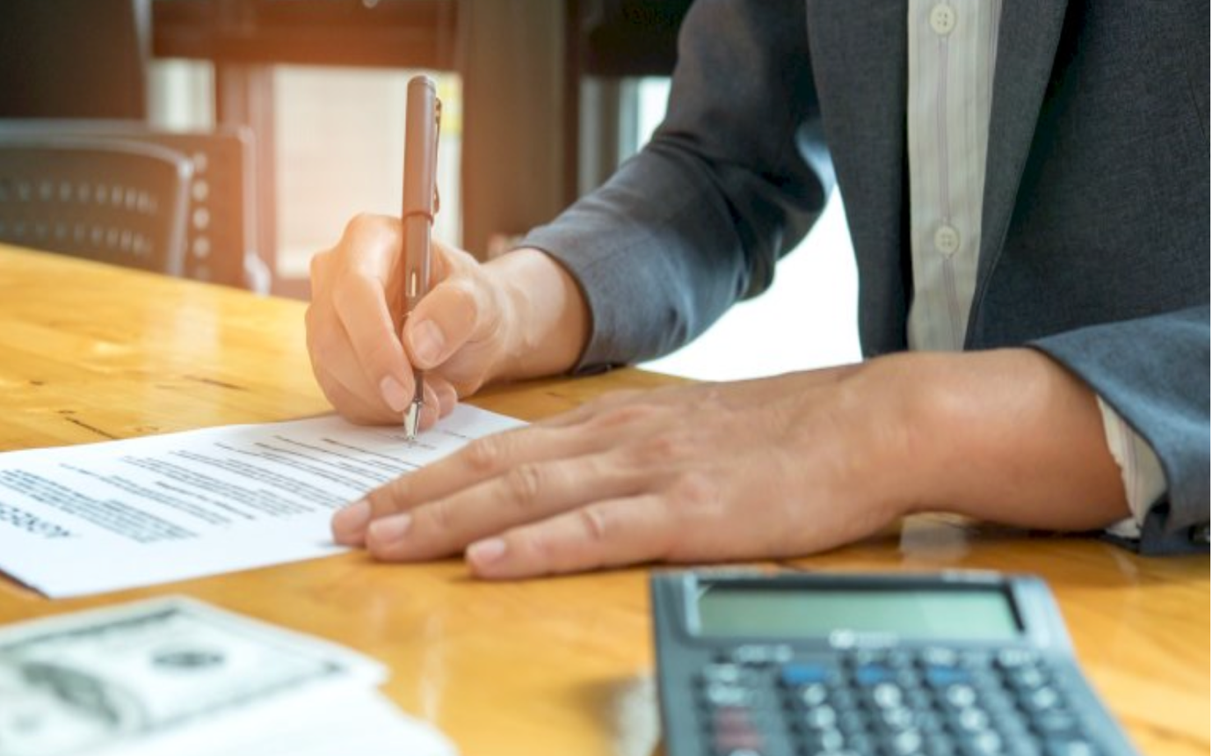
 | 2026-01-23
Saludos, Juan Perez!

Anexo a este e-mail encontrarás: 1. La cotización para Colmado San Juan. Ella incluye la descripción del sistema (número de módulos y baterías -- donde apliquen), y el costo del sistema en caso de compra en efectivo (cash). 2.Una carta dirigida a tu cliente donde le indicamos su mejor opción de financiamiento, y los próximos pasos a seguir. Puedes hacer llegar estos documentos a tu cliente de la manera que mejor aplique a tu situación: e-mail, en persona, etc. Tu cliente tiene ahora las siguientes opciones: 1. Puede elegir comprar el sistema en cash (efectivo) 2. Proceder con el financiamiento propuesto por Windmar -- si alguno -- o, 3. Gestionar su propio financiamiento. Una vez tu cliente elija su mejor opción el próximo paso es la firma del contrato**. Luego de la firma, si tu cliente elige el financiamiento que le ofrecemos abajo, un miembro de nuestro equipo estará en contacto para obtener los documentos necesarios para lograr su aprobación Recuerda! La firma del contrato es necesaria para darle marcha al proceso de financiamiento.
CARACTERISTICAS DEL SISTEMA
Capacidad de generación (kW) | 26.0 kWdc
Capacidad de almacenamiento (kWh) | 0.00 kWh

Detalles de la oferta de financiamiento:
ESTOS VALORES SON ESTIMADOS. PENDIENTE EVALUACIÓN DE CRÉDITO
Entidad Financiera | Sygnus Capital - Programa Especial Windmar
Tipo de Financiamiento | Préstamo (loan)
Período de Amortización | 15
Tasa de Interés | 9.00%
Incentivo Federal | No Aplica
Incentivo Local | No Aplica
Monto del Incentivo | $0.00
Pronto Pago | $0.00
Monto a Financiar | $63,700.00
Nuevo pago mensual (LUMA + entidad financiera. Aproximado, pendiente aprobación)* | $7,790.52
Ahorros en la Factura (aproximados) | Ahorros del 2.24% incluyendo ingresos aproximados de $0.00 anual por exceso de producción

Garantias de Operación y Seguros:
Garantía de Instalación | 11 años, mano de obra, cubierta por Windmar Home
Garantía de Equipos | 11 - 25 años, cubierta por fabricante (ver cotización)
Operación & Mantenimiento | Plan de mantenimiento (opcional, no cotizado)
Seguros sobre el Sistema | Por cuenta del cliente

#REF!

(**) Pasos para la firma del contrato (DocuSign): Contacta al equipo comercial y nosotros te ayudaremos a discutir el contrato y llenarlo correctamente con tu cliente. Tu cliente recibirá un hyperlink, o enlace digital (URL) con un DocuSign por e-mail. Una vez enviado, te sugerimos contactes a tu cliente para estar seguro que recibió el email, y logró firmarlo.

